Sayfa1
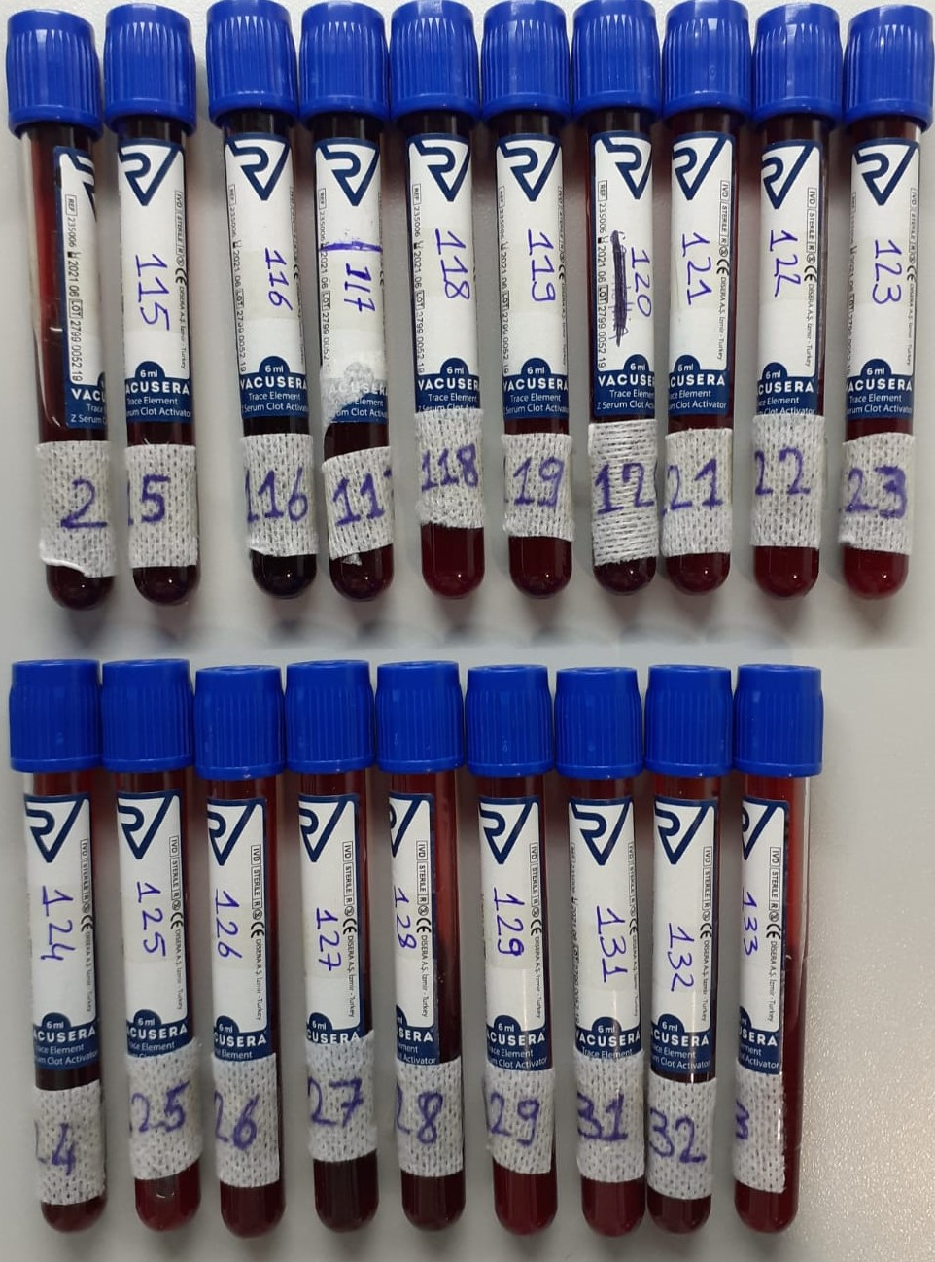
Numune Adı | Kurşun | Civa | Kadmiyum
Referans aralıkları | 1-200ug/L | 0.03-100ug/L | 0.07-100 ug/L
Yöntem | ICP-MS | ICP-MS | ICP-MS
2 | <1, | 0.182 | 12,267
115 | <1, | 0.137 | 0.3084
116 | <1, | 0.087 | 0.1429
117 | <1, | 0.105 | 0.2010
118 | <1, | 0.088 | 0.3805
119 | <1, | 0.096 | 0.2765
120 | <1, | 0.040 | 0.1326
121 | <1, | 0.029 | 0.1373
122 | <1, | 0.20 | 0.2133
123 | <1, | 0.38 | 0.2108
124 | <1, | 0.122 | 0.3104
125 | 1.42 | 0.061 | 0.1658
126 | <1, | 0.105 | 0.1309
127 | <1, | 0.088 | 0.6009
128 | 1,014 | 1.2 | 0.2037
129 | <1, | 0.60 | 0.4535
131 | <1, | 0.041 | 0.1131
132 | <1, | 0.105 | 0.1422
133 | <1, | 0.03, | 0.1341

